상품제안서
incolor 주문제작 캐릭터 네임텍 | 상품코드: S48569

 |  |  |  |  |  |  | 02-713-8555 | www.synergygift.co.kr
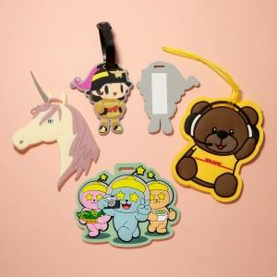

【상세/제작정보】 | <p><span style="font-size: 14pt;">※ 기본 10*10cm 이내 제작, 초과시 별도문의</span></p><p><span style="font-size: 14pt;"></span><span style="font-size: 18.6667px;">※ 시안에 따라 개당 단가 변동될 수 있으니 사전에 별도 문의 필수</span></p><p><span style="font-size: 14pt;">※ 색상 8도 이내​</span></p>

【인쇄/포장옵션】 | 기타인쇄 / OPP(비닐)

【공급단가】 | 수량 | 1,000~ | 2,000~ | 3,000~ | 5,000~ | 10,000~
*VAT별도 | 단가 | 2,210원 | 2,090원 | 2,020원 | 1,930원 | 1,900원

【상품 URL】 | https://www.synergygift.co.kr:443/src/goods_detail.php?gdno=48569

